Løsning oppgave 6
a)
Forutsetter at finanskostnader er rentekostnader. |  |  |  |  | 2020
Totalkapitalens rentabilitet:
Ordinært resultat før skattekostnad + rentekostnader |  |  |  |  | 10.55%
Gjennomsnittlig totalkapital

Resultatgrad:
Ordinært resultat før skattekostnad + rentekostnader |  |  |  |  | 6.44%
Driftsinntekter

Kapitalens omløpshastighet:
Driftsinntekter |  |  |  |  | 1.64
Gjennomsnittlig totalkapital
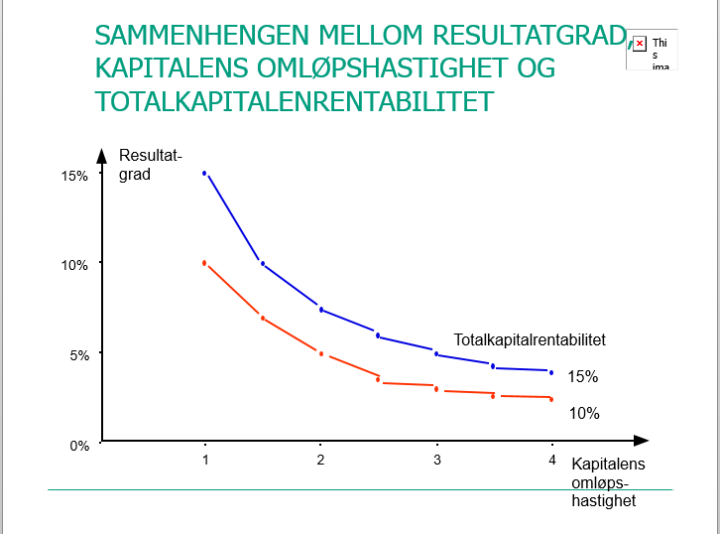
b)

Resultatgrad x kapitalens omløpshastighet = totalkapitalrentabilitet

Pluss om kandidaten nevner DuPont-modellen eller referer til denne grafen

c)
Egenkapitalens rentabilitet før skatt:
Ordinært resultat før skattekostnad |  |  |  |  | 30.16%
Gjennomsnittlig egenkapital

Eieren av aksjer er den siste som får penger dersom bedriften går konkurs,
derfor er det også eieren som tar størst risiko. Man bør derfor ha et rimelig
påslag på avkastningen som kompensasjon for den høye risikoprofilen.

30,16 % avkastning på egenkapital før skatt er meget bra (uten at vi vet noe om risikoen i prosjektet)
En får en mye lavere avkastning i banken og lånegjelden er også betydelig lavere

d)
 | 2020 | 2019 | 2018
Likviditetsgrad 1 | 2.35 | 1.56 | 1.33

Likviditetsgrad 2 | 1.41 | 0.88 | 0.73

Kredittid til kunder | 30.4 | 41.1

Varekjøp | 43,800 | 46,000 |  | Varekjøp = UB Varer + Forbruk - IB Varer

Kredittid hos leverandører | 31.3 | 35.7

e)

Selskapet har god likviditet. Likviditetsgrad 1 er større enn 2.
Likviditetsgrad 2 er større enn 1. Kredittid til kunder og hos leverandører er
tilnærmet lik. Utviklingen i tallene er meget positive. Her går alt i riktig retning.

